前期环境配置
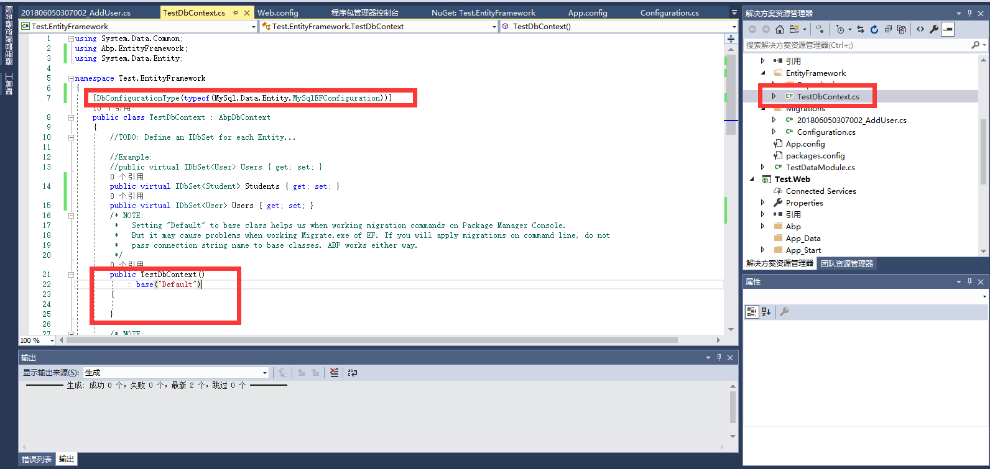
1、百度“ABP框架”，选中图中的官网。


2、 | 点击Get started
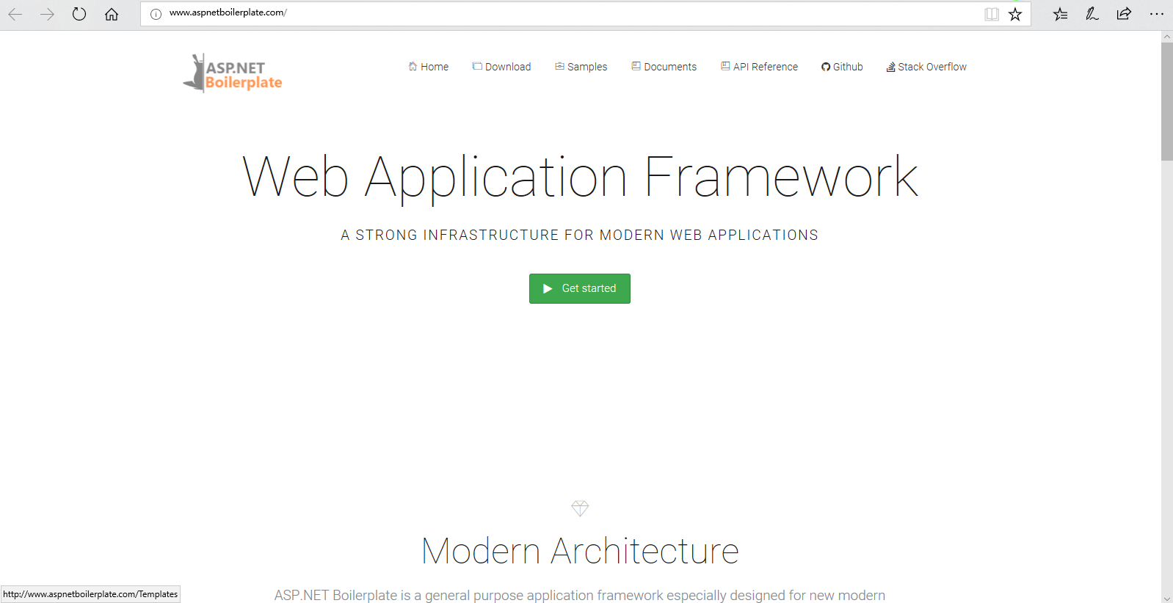

3、 | 按照图示，未勾选框下载下来的是干净的框架，没有Dome。
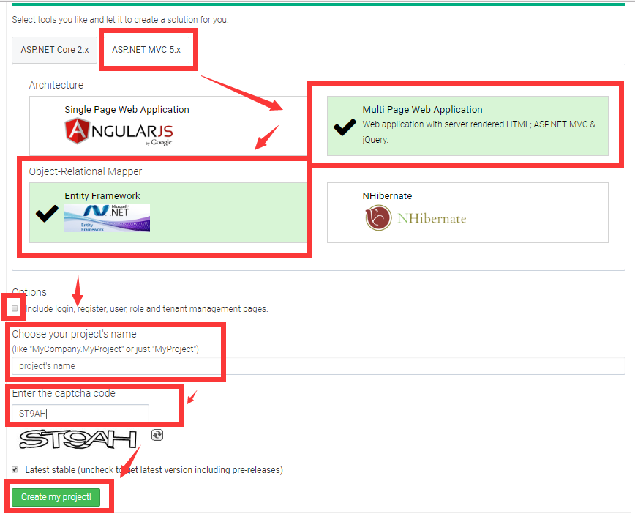

4、 | 将文件解压

5、 | 打开项目
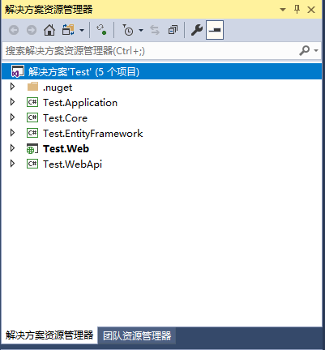

6、 | 还原NuGet包
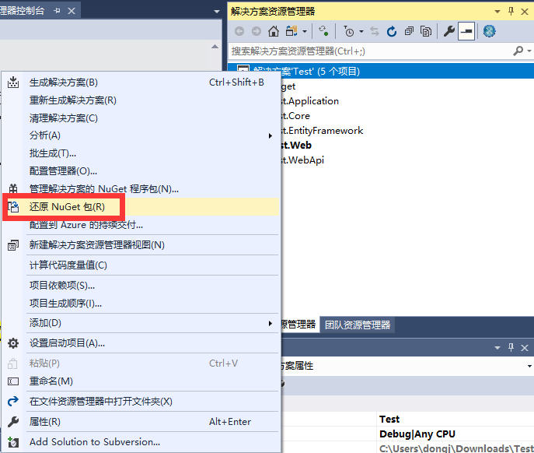

7、 | 接下来为***.EntityFramework安装MySql.Data.Entity。
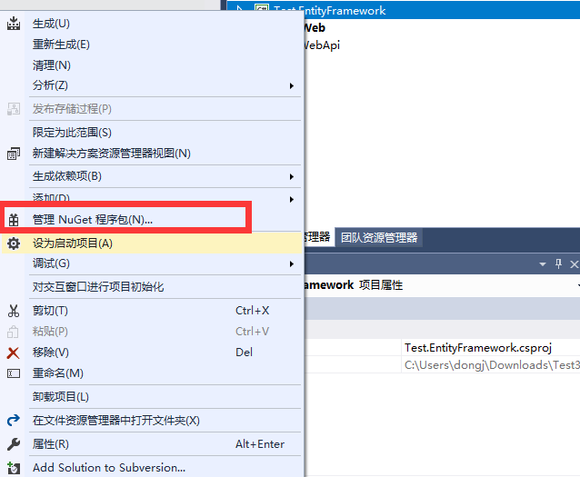

8、 | MySql.Data.Entity，选择6.9.12版本，6.10.7网上说会产生BUG。
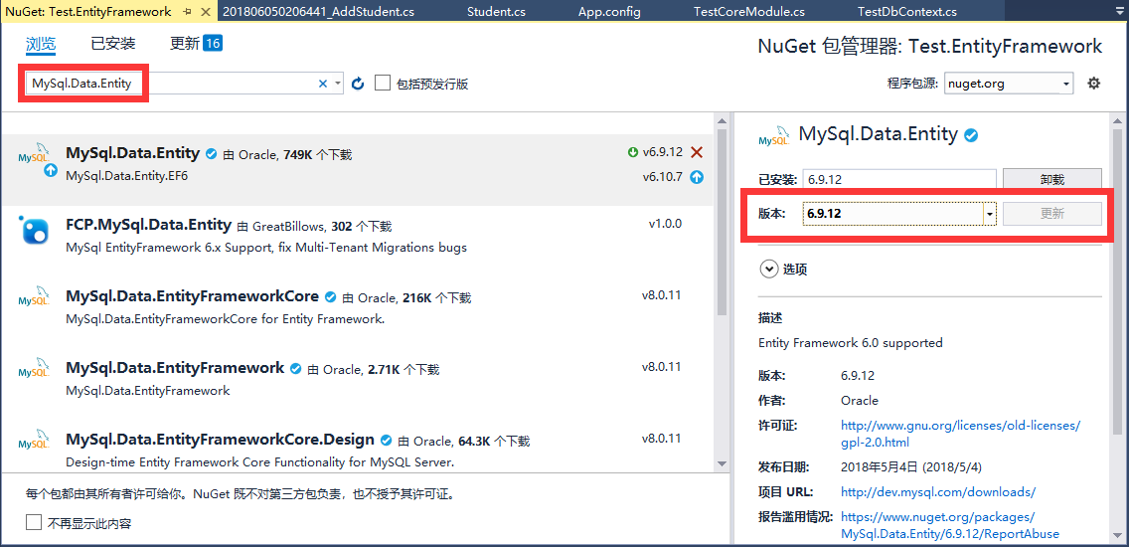

9、 | ****.Web道理同上。
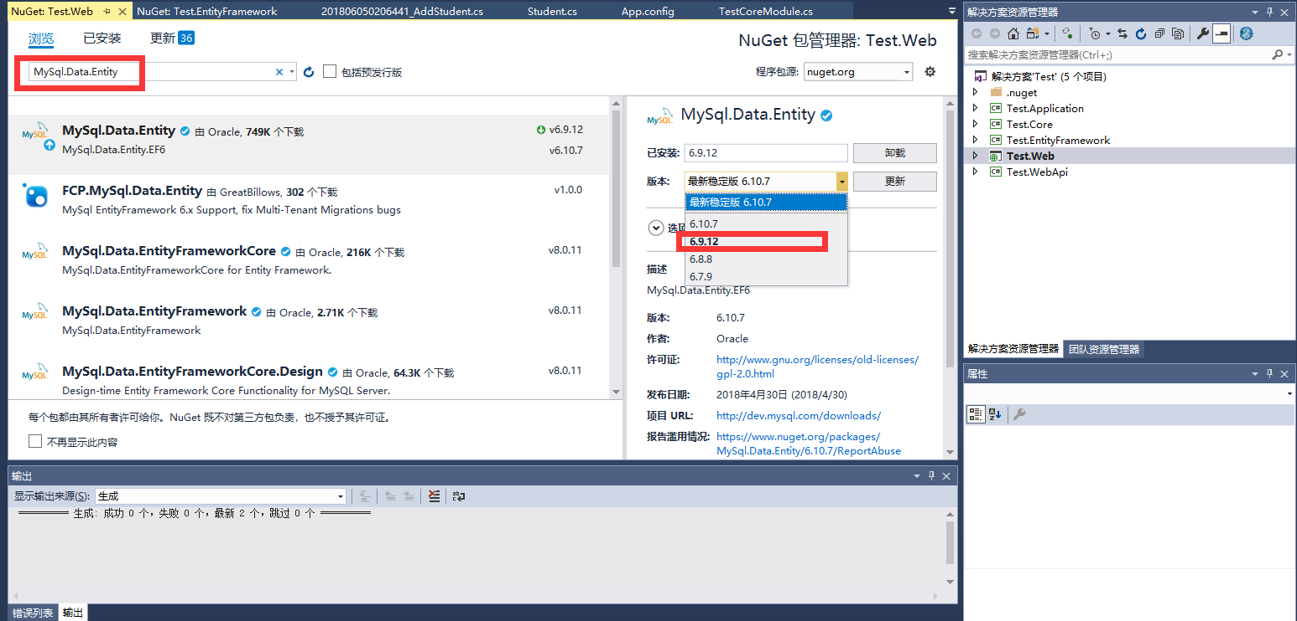

10、 | 修改web.config的链接字符串，“ <add name="Default" connectionString="Database=Domes;Data Source=192.168.1.180;User Id=root;Password=hhgcsoft;pooling=false;CharSet=utf8;port=3306;SslMode = none" providerName="MySql.Data.MySqlClient" />”
 | 注意：name="Default" 的“Default”需要与TestDbContext.cs文件内的构造函数名相同，

 | Default 构造函数传入 “Default” 给基类作为连接字符串。
 | 所以，这表示在web.config/app.config文件中有一个名字为 “Default” 的连接字符串。
 | 该构造函数不是被ABP使用，它是被迁移工具EF命令行使用的，如：update-database。

 | 在运行时ABP通过构造函数取得 nameOrConnectionString 来传入连接名或连接字符串。

 | 在单元测试的时候使用构造函数来取得 existingConnection，而不是直接由ABP使用。

 | 当 DbContextEfTransactionStrategy 被使用的时候(请查阅事务管理章节)，
 | ABP会通过构造函数取得 existingConnection和contextOwnsConnection，
 | 并且在单数据库多dbcontext场景下会共享连接和事务。
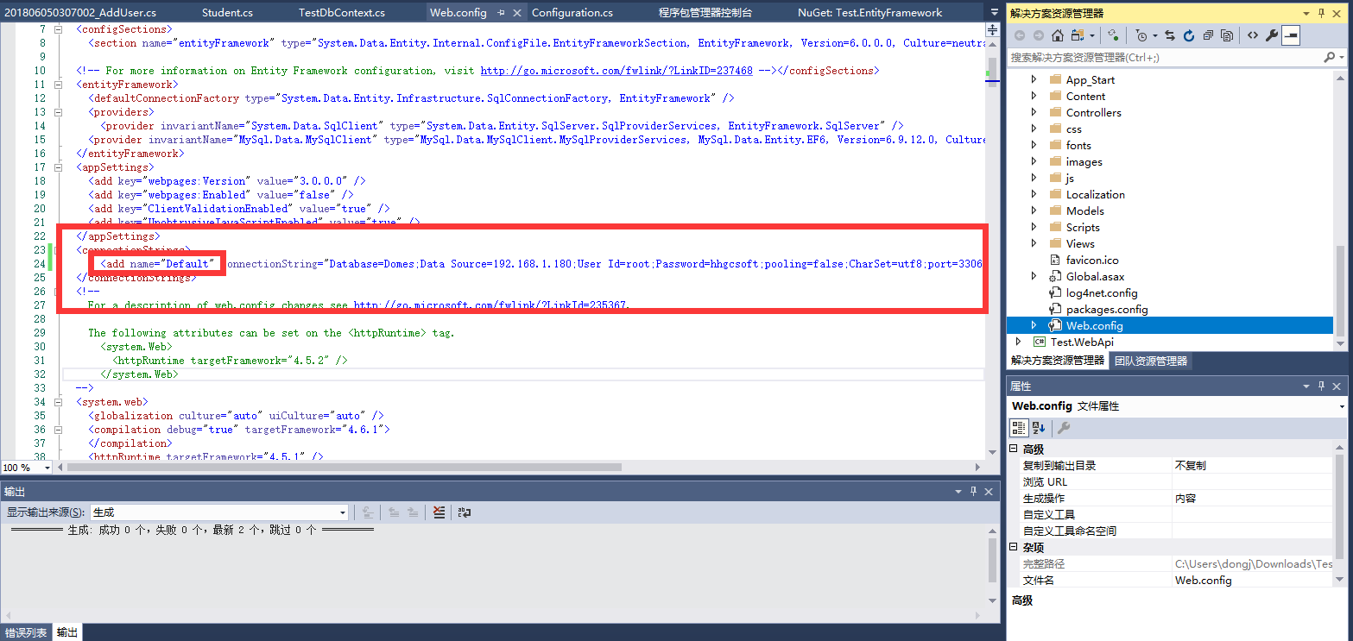
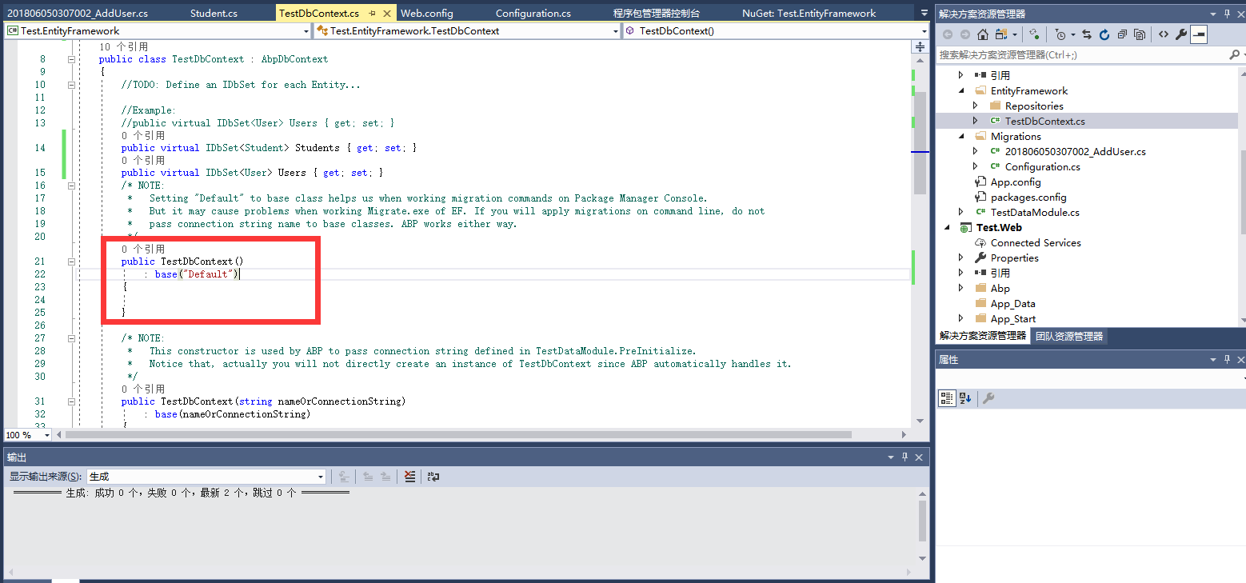

11、 | Configuration的Configuration方法下添加”SetSqlGenerator("MySql.Data.MySqlClient", new MySql.Data.Entity.MySqlMigrationSqlGenerator());“
 | 指定使用MySQL的SQL生成器。
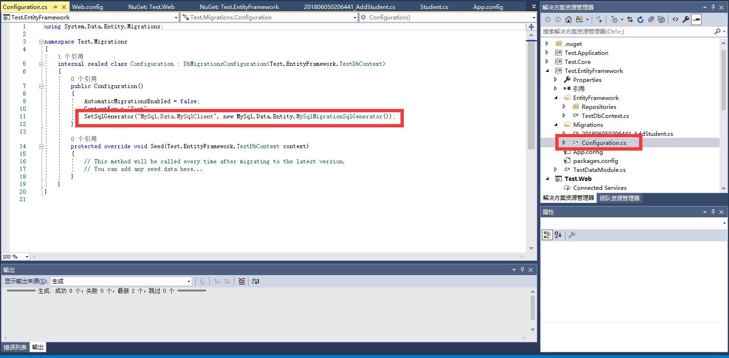

12、 | ***.EntityFramework下的EntityFramework文件内的TestDbContext.cs下添加上“ [DbConfigurationType(typeof(MySql.Data.Entity.MySqlEFConfiguration))]”
 | 构造函数的名字要与连接字符串的name名称相同。

简单Code First
 |  | 1、 | ***.Core下创建几个实体。
 |  |  | 注意：[Key]是必要的，引用为：using System.ComponentModel.DataAnnotations;
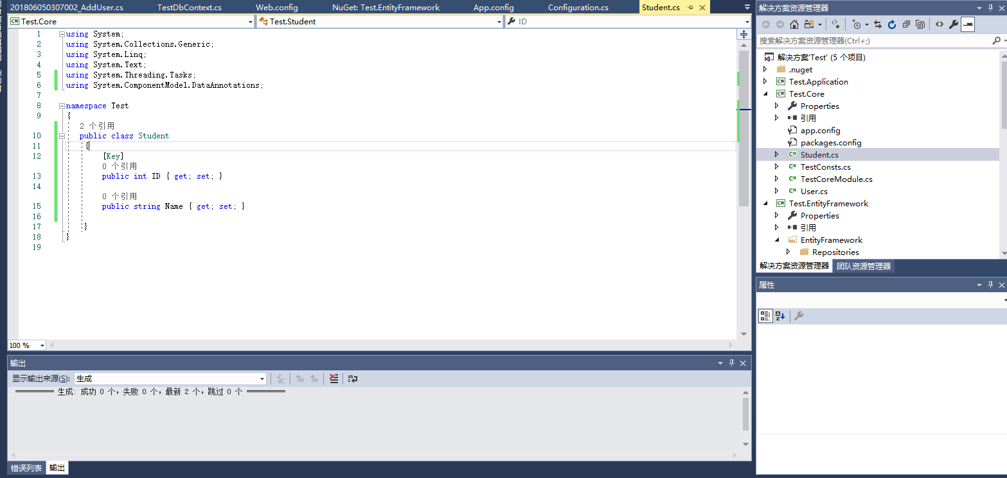
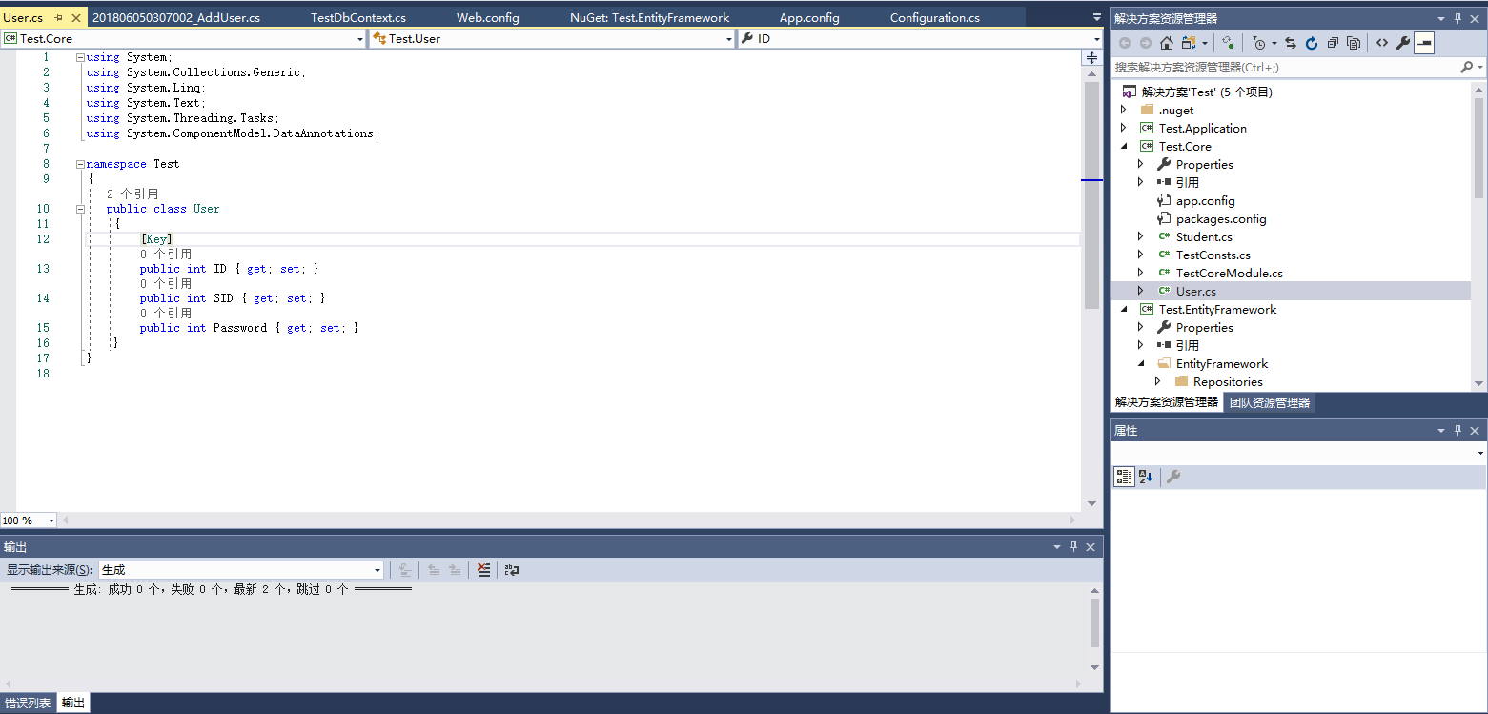

 | 2、 | ***.EntityFramework下的EntityFramework文件下的TestDbContext.cs文件下为每个实体定义一个IDbSet。

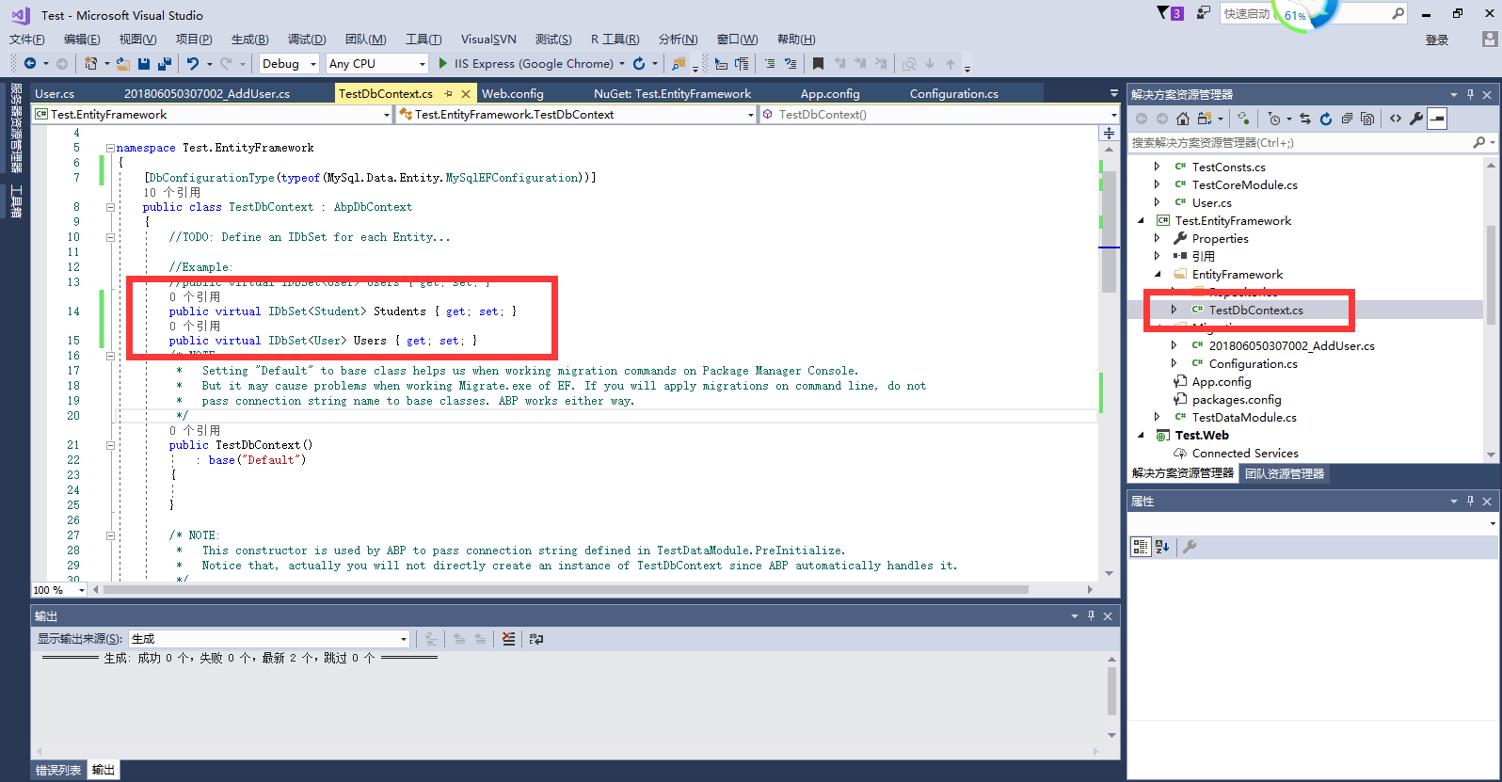

 | 3、 | 为实体定义表名称后，编译代码。

 |  | protected override void OnModelCreating(DbModelBuilder modelBuilder)
 |  | {
 |  | base.OnModelCreating(modelBuilder);

 |  | modelBuilder.Entity<Student>().ToTable("Students");
 |  | modelBuilder.Entity<User>().ToTable("Users");
 |  | }

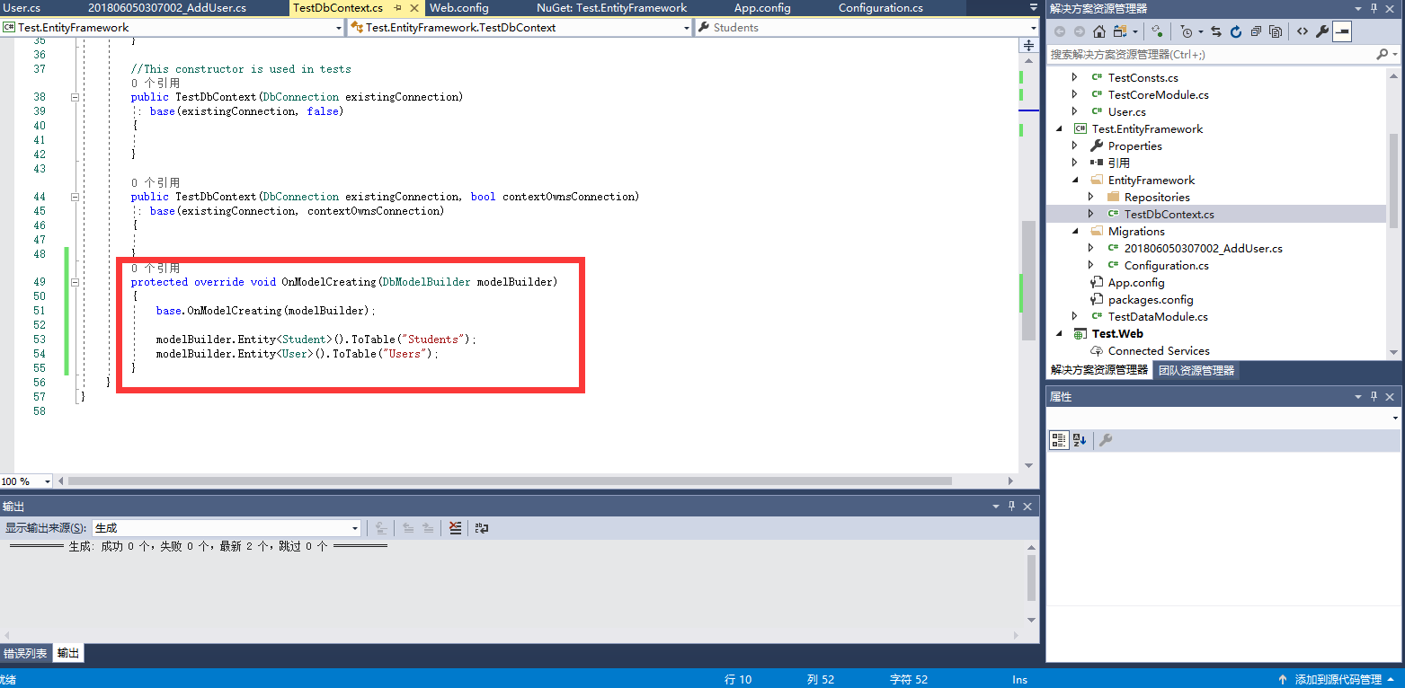

 | 4、 | 打开程序包管理器控制台

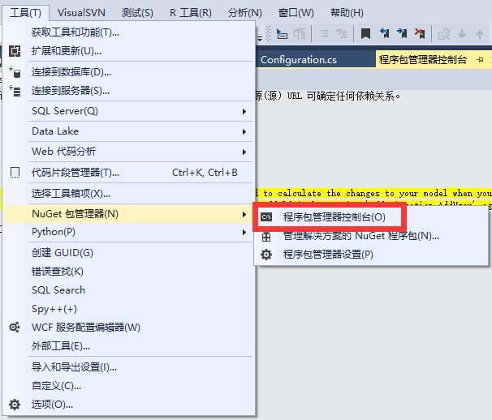

 | 5、 | 依次执行Add-Migration Add*****，Update-Database命令。

 |  | 注释： |  | 这里的Add***是对我们这次更改的一个命令。命令运行完成后，在Migrations文件夹中，会创建升级数据库的C#代码。

 |  |  |  | 执行Update-Database命令，系统会将数据库更改应用到我们的MySQL数据库中。
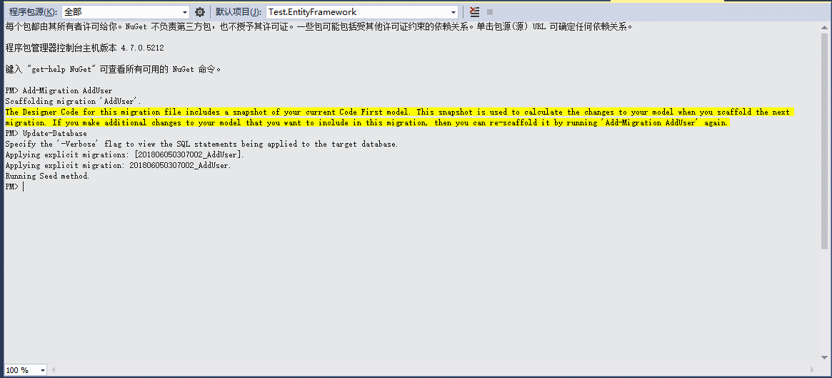

6、执行成功后

 |  |  |  |  | 注释：domes是连接字符串中数据库的名称，如果不存在会直接创建，存在则只追加表

